卡牌发动逻辑
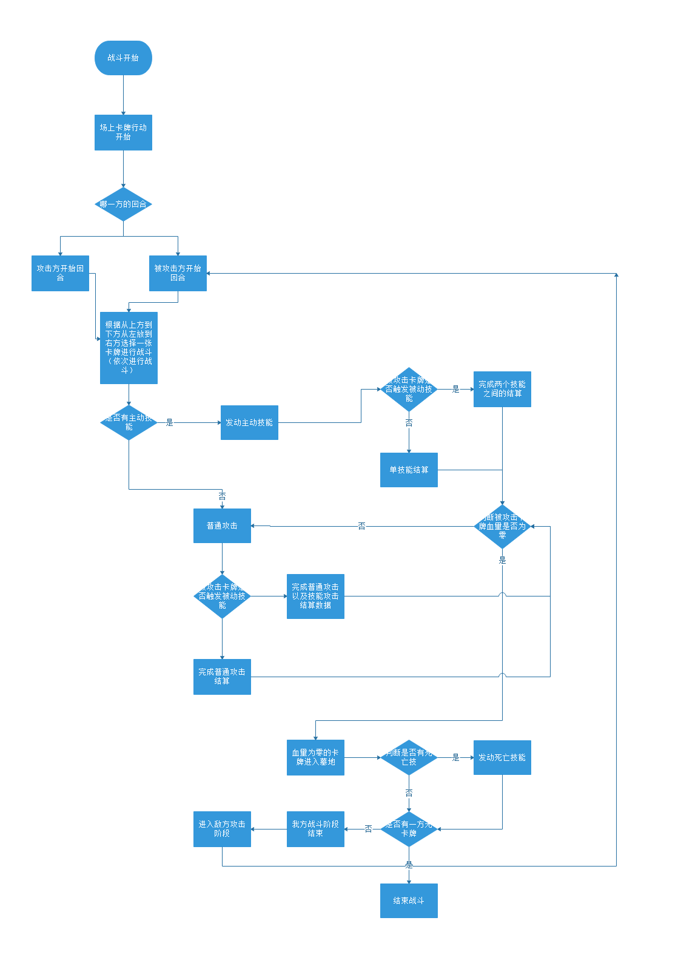

技能发动时机
发动普通攻击前 | 主动技能发动阶段后，卡牌发动普通攻击之前起效
卡牌攻击回合结束前 | 卡牌行动结束前发动
技能攻击伤害结算前 | 主动技能发动后，伤害结算前
卡牌进入墓地时 | 卡牌血量为零
生命值为0时 | 生命值为0时，进入墓地前
物理攻击伤害结算前 | 卡牌被物理攻击后，伤害结算前发动
法术攻击伤害结算前 | 卡牌发动法术攻击后，伤害结算前
法术攻击伤害结算后 | 卡牌发动法术攻击后，伤害结算后
主动技能发动 | 战斗阶段时，主动技能发动阶段时发动

技能类型
主动 | 在卡牌行动时，主动发动技能，直接产生效果
被动 | 不在卡牌行动时，在特定时机触发或发动
光环技能 | 后期增加，主要是一次或者多次进行攻击、血量的持续增加和同时上阵的卡牌激活的攻击力加成

debuff
陷阱 | 一定概率不能行动，持续一个回合
麻痹 | 一定概率不能物理攻击，持续一个回合
冰冻 | 一定概率不能行动，持续一个回合
中毒 | 在自己普通攻击结算后结算，扣除一定生命值，然后效果消失
惊吓 | 不能行动，持续一个回合
裂伤 | 不能回复生命值

